Накладная-№3
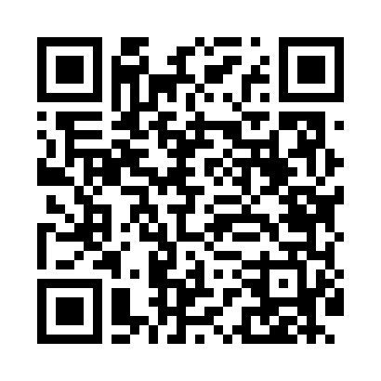
Номер товарно-транспортной накладной: |  |  | Торговый представитель: Amriyev Muhammad
Поставщик: Toshkent falcon fly 2 |  |  | Телефон торгового представителя: +998972880505
Дата отгрузки: 04.12.2025 |  |  | Контрагент: """" Klient
Дата консигнации: |  |  | Адрес:
Доставщик: |  |  | Телефон:
Телефон доставщика:
Время заказа: 04.12.2025 14:17:00
№ | Штрих-код | Название товаров (работ,услуг) | Количество | Количество в кейсе | Цена | Сумма
 |  |  | 343 |  |  | 833.1
1 | 6920250567976 | Пластиковый салатница 30609 DB-67-97 | 200 | 2 коробка, 56 шт. | 2.60 | 520
2 | 6920250671147 | Пластмас ликоб 33009 22x22x5 см DB-67-114 | 20 | 20 шт. | 2.80 | 56
3 | 6920250671062 | Пластиковый салатница 74007 DB-67-106 | 20 | 20 шт. | 2.20 | 44
4 | 6920250671123 | Пластмас коса 76006 15x15x7 cм DB-67-112 | 50 | 50 шт. | 1.80 | 90
5 | 6920250503011 | Маленькая ложка DB-92-42 | 20 | 20 шт. | 2.20 | 44
6 | 6920250503028 | Металл санчқи DB-92-43 | 20 | 20 шт. | 2.20 | 44
7 | 6920250503035 | Ложка Вилка DB-92-44 | 10 | 10 шт. | 2 | 20
8 | 6920240023697 | Напольный коврик для ванной комнаты с цветочн ым узором 60*90CM XP-23-69 | 1 | 1 шт. | 8.10 | 8.10
9 | 6909917140035 | Складная пластиковая корзина для белья, 40×50 см, DB-140-3 | 2 | 2 шт. | 3.50 | 7
Итого: 833.1$|->UZS: 10,413,750.00

